상품제안서
흑경나무상패 [G4028] | 상품코드: F10290

 |  |  |  |  |  |  | 02-412-0044 | www.easy1.co.kr
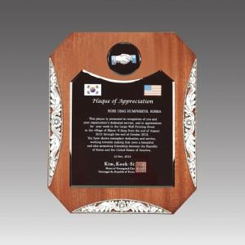

【상세/제작정보】

【인쇄/포장옵션】 | 풀칼라 / 별도문의

【공급단가】 | 수량 | 5~ | 10~ | 30~ | 50~ | 100~
*VAT별도 | 단가 | 95,580원 | 92,040원 | 88,500원 | 84,960원 | 82,830원

【상품 URL】 | https://dev.easy1.co.kr:443/src/goods_detail.php?gdno=10290

